Sheet1
Fecha | Experimento | Notas | Glosario | T\Fecha | 2025-11-11 | 2025-11-14 | 2025-11-29 | 2025-12-09 | 2025-12-13 | 2025-12-26 |  |  |  |  |  |  |  | Introducción
6/11 | T1mAx10 |  | TXmA: barrido temp a X miliamperes | 300 | x1 | x |  |  |  |  |  |  |  |  |  |  |  |  | Oxidos de tierras raras
7/11 | T1mA, RampaRdeT | Nitrogeno | d: desconectado, en algún momento | 290 |  |  |  | x4 |  | x |  |  |  |  |  |  |  |  |  | Iridatos
8/11 | T1mA, RampaRdeT | Desoxigenado | NL: no lineales | 280 | x |  |  |  |  |  |  |  | ajustadoc1 |  |  |  |  |  | Interacción Spin-Orbita fuerte
11/11 | 9IV(40mA), IV(5mA), 2IV(50mA) | 230d, 210d, inferioresd | ZdeW: mediciones LCR | 270 | x2 |  |  |  |  | x |  |  | malos |  |  |  |  |  | Estados de Mott
14/11 | IV(45mA), 13IV(40mA), 2IV(15mA) | Las bajas son >100K, NL? | CT: control temperatura (rampas AC) | 260 | x
15/11 | 7ZdeW(0-300,100) |  | C(X,op(o)): cuadrada del generador con XmV, offs o | 250 | x2 | x |  |  |  | x
16/11 | 11ZdeW(0-200,100) | T variable | S(f,a,o): senoidal freq f amp a offset o | 240 | x |  | x2
20/11 | 22ZdeW(0-200,100) |  | R(x, f): rampa de amplitud maxima x con freq f | 230 | x2 |  |  |  |  | x |  | 1:inconsistente
21/11 | 4ZdeW(0,200) |  | RampasAC(x,y): rampa en temp con amp x y offset y | 220 | x |  |  |  |  |  |  | 2:inajustable
22/11 | 11ZdeW(0-500,100), 5C(500) | T variable | Ivac(f, A, I): IV de I con alterna de amp A y freq f | 210 | x2 |  | x4 |  |  | x2 |  | 3:desconectado
26/11 | 23S(f var, 200, 0-200), 8C(400,200) | Fourier, oscilos.xlsx |  | 200 | x |  | x4 |  |  |  |  | 4:4 terminales
27/11 | 11ZdeW(0-300,200) | T variable |  | 190 | x3 |  |  |  |  | x
28/11 | 10ZdeW(0-400,50), IV(4mA) |  |  | 180 | x3 |  | x4 |  |  |  |  | los canales 1 los ajusto con sclc
29/11 | 6IV(50mA), 2IV(80mA) | Gamma savgol? |  | 170 | x3 | x |  |  |  | x2
4/12 | 11R(500,f var) | Canal 3 curvado |  | 160 | x3 | x
6/12 | 2RampasAC(200,0/100) | 7 rampas al hilo |  | 150 | x3 | x | x4 | x4 |  | x
7/12 | 3RampasAC(200,120/150/50) | Los controles de temp. tienen data |  | 140 |  | x
8/12 | 2RampasAC(200,75/300) |  |  | 130 |  | x |  |  |  | x2
9/12 | 8IV(50mA), IV(80mA), 4IV(10mA) | Ivs 4T lineales |  | 120 |  | x
10/12 | 8Ivac(20/100/29k hz, 2vpp, 50mA) | Revisar 20/100 hz baja I |  | 110 |  | x |  |  |  | x
12/12 | RampaRdeT(bajada 1mA subida 10mA) | Primera estequiometrica |  | 100 |  | x | x4 | x4
13/12 | RampaRdeT(0.1mA), 25IV(30mA) | analizadas en iv-simple |  | 90 |  | x1 |  |  |  | x2
16/12 | 1RampasAC(200,0) | Rampas AC al hilo |  | 80 |  | x1 | x4
17/12 | 2RampasAC(200,50/75), RampaRdeT |  |  | 70 |  |  |  |  |  | x2
18/12 | RampaRdeT, 15ZdeW(0-200,100), 11C(7V) | Cuadradas con switching |  | 60
26/12 | 6IV(30mA) | Hay mas, baja corriente |  | 50 |  |  |  |  |  | x
Indeterm. |  |  |  | 40
 |  |  |  | 30 |  |  |  |  |  | x
 | Ajustes circuitales: |  |  | 20 |  |  |  |  | x4
 | No tengo un buen modelo para los que se van a R negativo |  |  | 10 |  |  |  |  | x4
 | Los que no se van a negativo no encontré algo que vaya |  |  | X\Fecha | 15/11 | 16/11 | 20/11 | 21/11 | 22/11 | 27/11 | 28/11 | 6/12 | 7/12 | 8/12 | 16/12 | 17/12 | 18/12
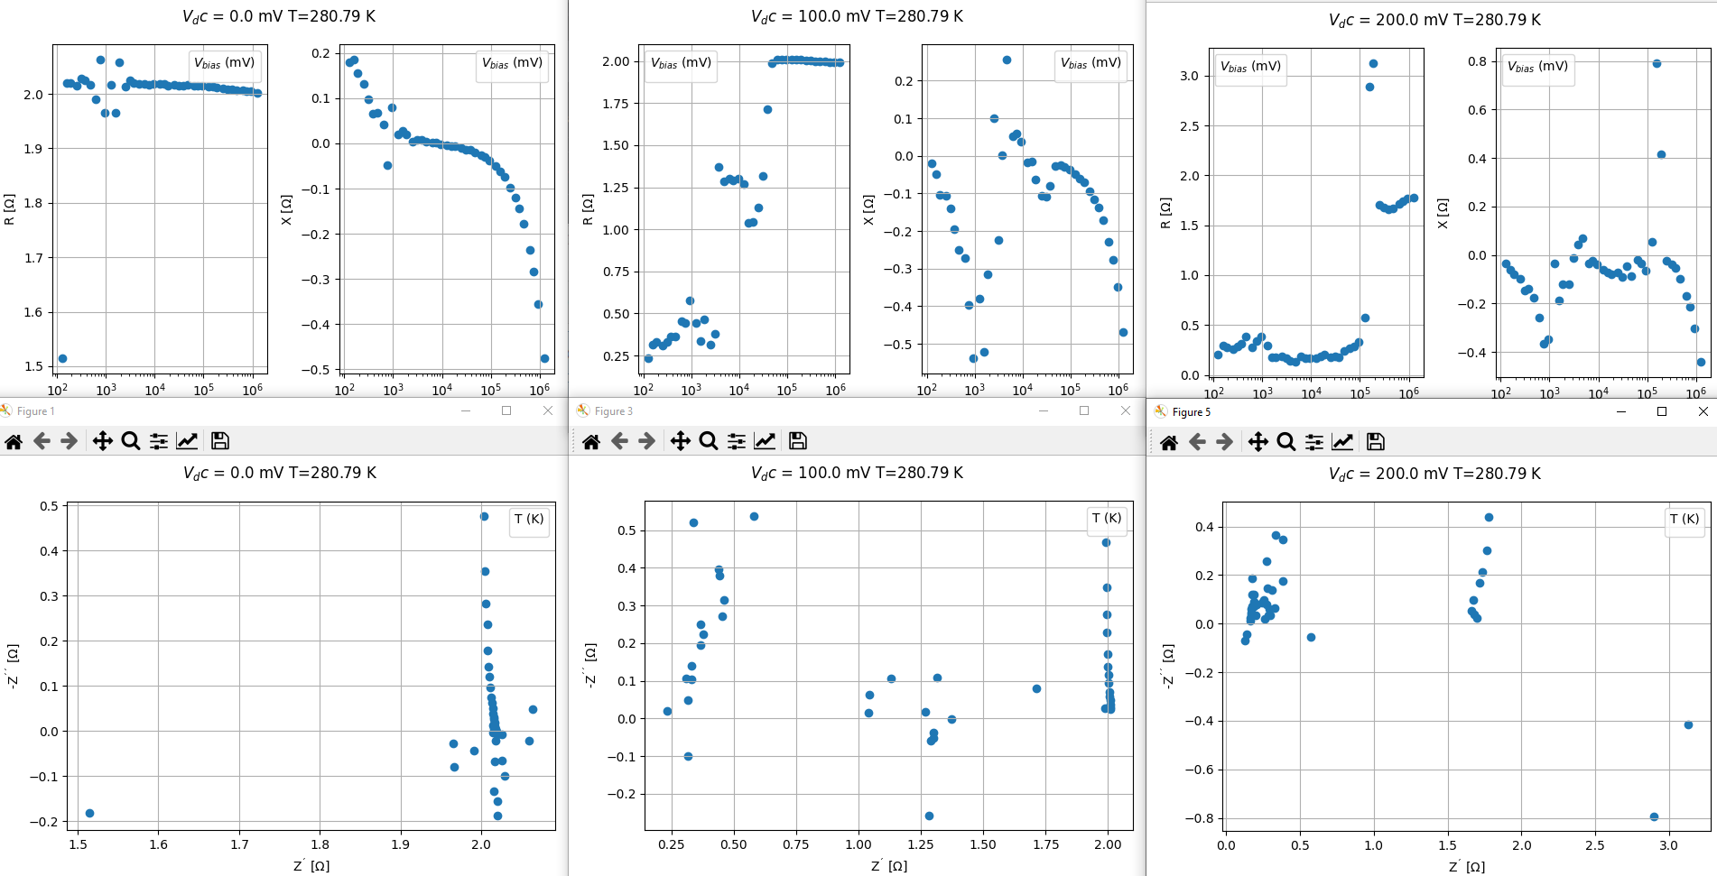
 |  |  |  | RampaN | x | x | x | x |  | x | x | x | x | X
 |  |  |  | RampaH |  |  |  |  |  |  |  |  |  |  | x | x | x
 |  |  |  | Noffset | x | x | x |  | x | x | x
 |  |  |  | Ntemp | x | x | x |  |  | x | x
 |  |  |  | InfoOff | 0-200/300 | 0-200 | 0-200 | 0 | 0-500 | 0-300 | 0-400 | 0/100 | 50/120/150 | 75/300 | 0 | 50/75 | 0-200
 |  |  |  | InfoTemp |  |  |  |  | 80K |  |  | Son rampas de T (290->90) |  |  | Rampas (290->10)
 |  |  |  | Amplitud | 100 | 100 | 100 | 100 | 100 | 200 | 50 | 200 | 200 | 200 | 200 | 200 | 100
 |  |  |  | Terminal | 4T | 4T | 3T | 3T | 2T | 4T | 4T | 4T | 4T | 4T | 4T | 4T | 4T


 |  |  |  | Rampas Z(w) de T
 |  |  |  | dia | vac | vdc
 |  |  |  | 15-11-24 | 100 | 0
 |  |  |  | 16-11-24 | 100 | 0
 |  |  |  | 27-11-24 | 200 | 0
 |  |  |  | 28-11-24 | 50 | 0
 |  |  |  | 06-12-24 | 200 | 0
 |  |  |  | 06-12-24b | 200 | 100
 |  |  |  | 07-12-24 | 200 | 120
 |  |  |  | 07-12-24b | 200 | 150
 |  |  |  | 07-12-24c | 200 | 50
 |  |  |  | 08-12-24a | 200 | 75
 |  |  |  | 08-12-24b | 200 | 300
 |  |  |  | 16-12-24 | 200 | 0
 |  |  |  | 17-12-24b | 200 | 75
 |  |  |  | 17-12-24 | 200 | 50
 |  |  |  | Colores indican pares de mismos parametros

